I SEM
 |  |  | SISTEMA INTEGRADO DE GESTION
 |  |  | GESTIÒN AMBIENTAL Y LOGISTA
 |  |  | CRONOGRAMA DE MANTENIMIENTO PREVENTIVO Y DE CALIBRACION DE EQUIPOS BIOMEDICOS
CÓDIGO: SIG-MA-GA-FT03 |  |  | VERSION: 02 |  |  |  |  | EMISION: 30/11/2021 |  |  |  |  |  |  |  |  |  |  |  |  |  |  |  | PAGINA 01

NOMBRE/MARCA | MARCA | MODELO | REGISTRO INVIMA | CLASIFICACIÓN DE RIESGOS | SERIAL | OBSERVACIÓN | PERIODICIDAD | MES | ENERO |  |  |  | FEBRERO |  |  |  | MARZO |  |  |  |  | ABRIL |  |  |  | MAYO |  |  |  | JUNIO
 |  |  |  |  |  |  |  | SEMANA | 1 | 2 | 3 | 4 | 5 | 6 | 7 | 8 | 9 | 10 | 11 | 12 | 13 | 14 | 15 | 16 | 17 | 18 | 19 | 20 | 21 | 22 | 23 | 24 | 25 | 26
TENSIOMETRO | GMD | CLASSIC I |  |  | NO INDICA | CONSULTORIO | CADA 4 MESES
TENSIOMETRO | GMD | CLASSIC I |  |  | NO INDICA | CONSULTORIO | CADA 4 MESES
TENSIOMETRO | GMD | CLASSIC I |  |  | NO INDICA | CONSULTORIO | CADA 4 MESES
TENSIOMETRO | GMD | CLASSIC I |  |  | NO INDICA | CONSULTORIO | CADA 4 MESES
TENSIOMETRO | GMD | CLASSIC I |  |  | NO INDICA | CONSULTORIO | CADA 4 MESES
TENSIOMETRO | GMD | CLASSIC I |  |  | NO INDICA | CONSULTORIO | CADA 4 MESES
TENSIOMETRO | GMD | CLASSIC I |  |  | NO INDICA | CONSULTORIO | CADA 4 MESES
TENSIOMETRO | GMD | CLASSIC I |  |  | NO INDICA | CONSULTORIO | CADA 4 MESES
TENSIOMETRO | GMD | CLASSIC I |  |  | NO INDICA | CONSULTORIO | CADA 4 MESES
TENSIOMETRO | GMD | CLASSIC I |  |  | NO INDICA | CONSULTORIO | CADA 4 MESES
TENSIOMETRO | GMD | CLASSIC I |  |  | NO INDICA | CONSULTORIO | CADA 4 MESES
TENSIOMETRO | GMD | CLASSIC I |  |  | NO INDICA | CONSULTORIO | CADA 4 MESES
TENSIOMETRO | GMD | CLASSIC I |  |  | NO INDICA | CONSULTORIO | CADA 4 MESES
TENSIOMETRO | GMD | CLASSIC I |  |  | NO INDICA | CONSULTORIO | CADA 4 MESES
TENSIOMETRO | GMD | CLASSIC I |  |  | NO INDICA | CONSULTORIO | CADA 4 MESES
TENSIOMETRO | GMD | CLASSIC I |  |  | NO INDICA | CONSULTORIO | CADA 4 MESES
TENSIOMETRO | GMD | CLASSIC I |  |  | NO INDICA | CONSULTORIO | CADA 4 MESES
TENSIOMETRO | GMD | CLASSIC I |  |  | NO INDICA | CONSULTORIO | CADA 4 MESES
TENSIOMETRO | GMD | CLASSIC I |  |  | NO INDICA | CONSULTORIO | CADA 4 MESES
TENSIOMETRO PEDIÁTRICO | GMD | CLASSIC I |  |  | 18905767 | CONSULTORIO | CADA 4 MESES
TENSIOMETRO PEDIÁTRICO | LORD | HS-20A |  |  | 1202109 | CONSULTORIO | CADA 4 MESES
FONENDOSCOPIO ADULTO | GMD | NO INDICA |  |  | NO INDICA | CONSULTORIO | CADA 4 MESES
FONENDOSCOPIO ADULTO | GMD | NO INDICA |  |  | NO INDICA | CONSULTORIO | CADA 4 MESES
FONENDOSCOPIO ADULTO | GMD | NO INDICA |  |  | NO INDICA | CONSULTORIO | CADA 4 MESES
FONENDOSCOPIO ADULTO | GMD | NO INDICA |  |  | NO INDICA | CONSULTORIO | CADA 4 MESES
FONENDOSCOPIO ADULTO | GMD | NO INDICA |  |  | NO INDICA | CONSULTORIO | CADA 4 MESES
FONENDOSCOPIO ADULTO | GMD | NO INDICA |  |  | NO INDICA | CONSULTORIO | CADA 4 MESES
FONENDOSCOPIO ADULTO | GMD | NO INDICA |  |  | NO INDICA | CONSULTORIO | CADA 4 MESES
FONENDOSCOPIO ADULTO | GMD | NO INDICA |  |  | NO INDICA | CONSULTORIO | CADA 4 MESES
FONENDOSCOPIO ADULTO | GMD | NO INDICA |  |  | NO INDICA | CONSULTORIO | CADA 4 MESES
FONENDOSCOPIO ADULTO | GMD | NO INDICA |  |  | NO INDICA | CONSULTORIO | CADA 4 MESES
FONENDOSCOPIO ADULTO | GMD | NO INDICA |  |  | NO INDICA | CONSULTORIO | CADA 4 MESES
FONENDOSCOPIO ADULTO | GMD | NO INDICA |  |  | NO INDICA | CONSULTORIO | CADA 4 MESES
FONENDOSCOPIO ADULTO | GMD | NO INDICA |  |  | NO INDICA | CONSULTORIO | CADA 4 MESES
FONENDOSCOPIO ADULTO | GMD | NO INDICA |  |  | NO INDICA | CONSULTORIO | CADA 4 MESES
FONENDOSCOPIO ADULTO | GMD | NO INDICA |  |  | NO INDICA | CONSULTORIO | CADA 4 MESES
FONENDOSCOPIO ADULTO | GMD | NO INDICA |  |  | NO INDICA | CONSULTORIO | CADA 4 MESES
FONENDOSCOPIO ADULTO | GMD | NO INDICA |  |  | NO INDICA | CONSULTORIO | CADA 4 MESES
FONENDOSCOPIO ADULTO | GMD | NO INDICA |  |  | NO INDICA | CONSULTORIO | CADA 4 MESES
FONENDOSCOPIO ADULTO | GMD | NO INDICA |  |  | NO INDICA | CONSULTORIO | CADA 4 MESES
FONENDOSCOPIO PEDIÁTRICO | NO INDICA | NO INDICA |  |  | NO INDICA | CONSULTORIO | CADA 4 MESES
BALANZA MECÁNICA | KENWELL | DT612 |  |  | NO INDICA | CONSULTORIO | CADA 4 MESES
BALANZA MECÁNICA | KENWELL | DT612 |  |  | NO INDICA | CONSULTORIO | CADA 4 MESES
BALANZA MECÁNICA | NO INDICA | 120KG |  |  | NO INDICA | CONSULTORIO | CADA 4 MESES
PESA BEBÉ | KEX GERMANY | BS-011 |  |  | NO INDICA | CONSULTORIO | CADA 4 MESES
GLUCOMETRO | CARESENS | GM505PAD |  |  | A501115H6220 | CONSULTORIO | CADA 4 MESES
GLUCOMETRO | CARESENS | GM505PAD |  |  | A501115H1324 | CONSULTORIO | CADA 4 MESES
ECOGRAFO | GENERAL ELECTRIC | LOGIQ F8 EXPERT | 2017DM-0016495 | IIB | 6004622WX0 |  | SEMESTRAL
ECOGRAFO | GENERAL ELECTRIC | LOGIQ F6 | 2017DM-0016496 | IIB | 379D55WX7 |  | SEMESTRAL
MAMOGRAFO | GENERAL ELECTRIC | ALPHA RT | 2008EBC-0002846 | IIB | 34629 |  | SEMESTRAL
RAYOS X | AMRAD | LX-125 | 2009EBC-0004414 | IIB | NQ312-0215 |  | SEMESTRAL
TOMOGRAFO | GENERAL ELECTRIC | BRIVO CT 325 | 2007EBC-0000590 | IIB | E3US15283 |  | SEMESTRAL
ELECTROCAUTERINO | BOVIE | A940 | N/A | IIB | AA3013041 |  | SEMESTRAL
"COPIA CONTROLADA"

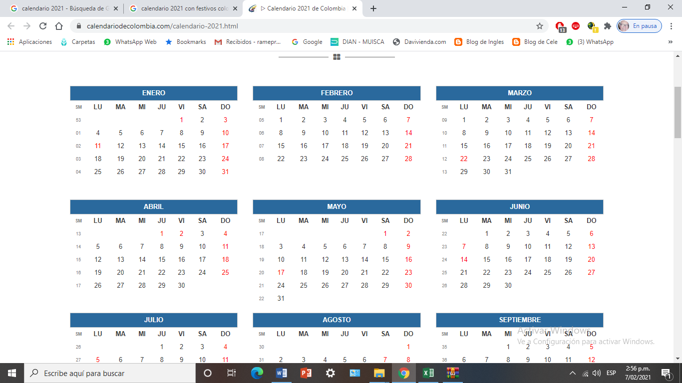
 |  |  |  |  |  |  |  |  |  |  |  |  |  |  |  |  |  |  |  |  |  |  |  | NOMENCLATURA

 |  |  |  |  |  |  |  |  |  |  |  |  |  |  |  |  |  |  |  |  |  | MP |  | MANTENIMIENTO PREVENTIVO
 |  |  |  |  |  |  |  |  |  |  |  |  |  |  |  |  |  |  |  |  |  | IF |  | INSPECION DE FUNCIONAMIENTO
 |  |  |  |  |  |  |  |  |  |  |  |  |  |  |  |  |  |  |  |  |  | CL |  | CALIBRACIÓN

II SEM
 |  |  | SISTEMA INTEGRADO DE GESTION
 |  |  | GESTIÒN AMBIENTAL Y LOGISTA
 |  |  | CRONOGRAMA DE MANTENIMIENTO PREVENTIVO Y DE CALIBRACION DE EQUIPOS BIOMEDICOS
CÓDIGO: SIG-MA-GA-FT03 |  |  | VERSION: 02 |  |  |  |  | EMISION: 30/11/2021 |  |  |  |  |  |  |  |  |  |  |  |  |  |  |  | PAGINA 01

NOMBRE/MARCA | MARCA | MODELO | REGISTRO INVIMA | CLASIFICACIÓN DE RIESGOS | SERIAL | OBSERVACIÓN | PERIODICIDAD | MES | JULIO |  |  |  | AGOSTO |  |  |  | SEPTIEMBRE |  |  |  |  | OCTUBRE |  |  |  | NOVIEMBRE |  |  |  | DICIEMBRE
 |  |  |  |  |  |  |  | SEMANA | 27 | 28 | 29 | 30 | 31 | 32 | 33 | 34 | 35 | 36 | 37 | 38 | 39 | 40 | 41 | 42 | 43 | 44 | 45 | 46 | 47 | 48 | 49 | 50 | 51 | 52
TENSIOMETRO | GMD | CLASSIC I |  |  | NO INDICA | CONSULTORIO | CADA 4 MESES
TENSIOMETRO | GMD | CLASSIC I |  |  | NO INDICA | CONSULTORIO | CADA 4 MESES
TENSIOMETRO | GMD | CLASSIC I |  |  | NO INDICA | CONSULTORIO | CADA 4 MESES
TENSIOMETRO | GMD | CLASSIC I |  |  | NO INDICA | CONSULTORIO | CADA 4 MESES
TENSIOMETRO | GMD | CLASSIC I |  |  | NO INDICA | CONSULTORIO | CADA 4 MESES
TENSIOMETRO | GMD | CLASSIC I |  |  | NO INDICA | CONSULTORIO | CADA 4 MESES
TENSIOMETRO | GMD | CLASSIC I |  |  | NO INDICA | CONSULTORIO | CADA 4 MESES
TENSIOMETRO | GMD | CLASSIC I |  |  | NO INDICA | CONSULTORIO | CADA 4 MESES
TENSIOMETRO | GMD | CLASSIC I |  |  | NO INDICA | CONSULTORIO | CADA 4 MESES
TENSIOMETRO | GMD | CLASSIC I |  |  | NO INDICA | CONSULTORIO | CADA 4 MESES
TENSIOMETRO | GMD | CLASSIC I |  |  | NO INDICA | CONSULTORIO | CADA 4 MESES
TENSIOMETRO | GMD | CLASSIC I |  |  | NO INDICA | CONSULTORIO | CADA 4 MESES
TENSIOMETRO | GMD | CLASSIC I |  |  | NO INDICA | CONSULTORIO | CADA 4 MESES
TENSIOMETRO | GMD | CLASSIC I |  |  | NO INDICA | CONSULTORIO | CADA 4 MESES
TENSIOMETRO | GMD | CLASSIC I |  |  | NO INDICA | CONSULTORIO | CADA 4 MESES
TENSIOMETRO | GMD | CLASSIC I |  |  | NO INDICA | CONSULTORIO | CADA 4 MESES
TENSIOMETRO | GMD | CLASSIC I |  |  | NO INDICA | CONSULTORIO | CADA 4 MESES
TENSIOMETRO | GMD | CLASSIC I |  |  | NO INDICA | CONSULTORIO | CADA 4 MESES
TENSIOMETRO | GMD | CLASSIC I |  |  | NO INDICA | CONSULTORIO | CADA 4 MESES
TENSIOMETRO PEDIÁTRICO | GMD | CLASSIC I |  |  | 18905767 | CONSULTORIO | CADA 4 MESES
TENSIOMETRO PEDIÁTRICO | LORD | HS-20A |  |  | 1202109 | CONSULTORIO | CADA 4 MESES
FONENDOSCOPIO ADULTO | GMD | NO INDICA |  |  | NO INDICA | CONSULTORIO | CADA 4 MESES
FONENDOSCOPIO ADULTO | GMD | NO INDICA |  |  | NO INDICA | CONSULTORIO | CADA 4 MESES
FONENDOSCOPIO ADULTO | GMD | NO INDICA |  |  | NO INDICA | CONSULTORIO | CADA 4 MESES
FONENDOSCOPIO ADULTO | GMD | NO INDICA |  |  | NO INDICA | CONSULTORIO | CADA 4 MESES
FONENDOSCOPIO ADULTO | GMD | NO INDICA |  |  | NO INDICA | CONSULTORIO | CADA 4 MESES
FONENDOSCOPIO ADULTO | GMD | NO INDICA |  |  | NO INDICA | CONSULTORIO | CADA 4 MESES
FONENDOSCOPIO ADULTO | GMD | NO INDICA |  |  | NO INDICA | CONSULTORIO | CADA 4 MESES
FONENDOSCOPIO ADULTO | GMD | NO INDICA |  |  | NO INDICA | CONSULTORIO | CADA 4 MESES
FONENDOSCOPIO ADULTO | GMD | NO INDICA |  |  | NO INDICA | CONSULTORIO | CADA 4 MESES
FONENDOSCOPIO ADULTO | GMD | NO INDICA |  |  | NO INDICA | CONSULTORIO | CADA 4 MESES
FONENDOSCOPIO ADULTO | GMD | NO INDICA |  |  | NO INDICA | CONSULTORIO | CADA 4 MESES
FONENDOSCOPIO ADULTO | GMD | NO INDICA |  |  | NO INDICA | CONSULTORIO | CADA 4 MESES
FONENDOSCOPIO ADULTO | GMD | NO INDICA |  |  | NO INDICA | CONSULTORIO | CADA 4 MESES
FONENDOSCOPIO ADULTO | GMD | NO INDICA |  |  | NO INDICA | CONSULTORIO | CADA 4 MESES
FONENDOSCOPIO ADULTO | GMD | NO INDICA |  |  | NO INDICA | CONSULTORIO | CADA 4 MESES
FONENDOSCOPIO ADULTO | GMD | NO INDICA |  |  | NO INDICA | CONSULTORIO | CADA 4 MESES
FONENDOSCOPIO ADULTO | GMD | NO INDICA |  |  | NO INDICA | CONSULTORIO | CADA 4 MESES
FONENDOSCOPIO ADULTO | GMD | NO INDICA |  |  | NO INDICA | CONSULTORIO | CADA 4 MESES
FONENDOSCOPIO ADULTO | GMD | NO INDICA |  |  | NO INDICA | CONSULTORIO | CADA 4 MESES
FONENDOSCOPIO PEDIÁTRICO | NO INDICA | NO INDICA |  |  | NO INDICA | CONSULTORIO | CADA 4 MESES
BALANZA MECÁNICA | KENWELL | DT612 |  |  | NO INDICA | CONSULTORIO | CADA 4 MESES
BALANZA MECÁNICA | KENWELL | DT612 |  |  | NO INDICA | CONSULTORIO | CADA 4 MESES
BALANZA MECÁNICA | NO INDICA | 120KG |  |  | NO INDICA | CONSULTORIO | CADA 4 MESES
PESA BEBÉ | KEX GERMANY | BS-011 |  |  | NO INDICA | CONSULTORIO | CADA 4 MESES
GLUCOMETRO | CARESENS | GM505PAD |  |  | A501115H6220 | CONSULTORIO | CADA 4 MESES
GLUCOMETRO | CARESENS | GM505PAD |  |  | A501115H1324 | CONSULTORIO | CADA 4 MESES
ECOGRAFO | GENERAL ELECTRIC | LOGIQ F8 EXPERT | 2017DM-0016495 | IIB | 6004622WX0 |  | SEMESTRAL
ECOGRAFO | GENERAL ELECTRIC | LOGIQ F6 | 2017DM-0016496 | IIB | 379D55WX7 |  | SEMESTRAL
MAMOGRAFO | GENERAL ELECTRIC | ALPHA RT | 2008EBC-0002846 | IIB | 34629 |  | SEMESTRAL
RAYOS X | AMRAD | LX-125 | 2009EBC-0004414 | IIB | NQ312-0215 |  | SEMESTRAL
TOMOGRAFO | GENERAL ELECTRIC | BRIVO CT 325 | 2007EBC-0000590 | IIB | E3US15283 |  | SEMESTRAL
ELECTROCAUTERINO | BOVIE | A940 | N/A | IIB | AA3013041 |  | SEMESTRAL
"COPIA CONTROLADA"

 |  |  |  |  |  |  |  |  |  |  |  |  |  |  |  |  |  |  |  |  |  |  |  | NOMENCLATURA

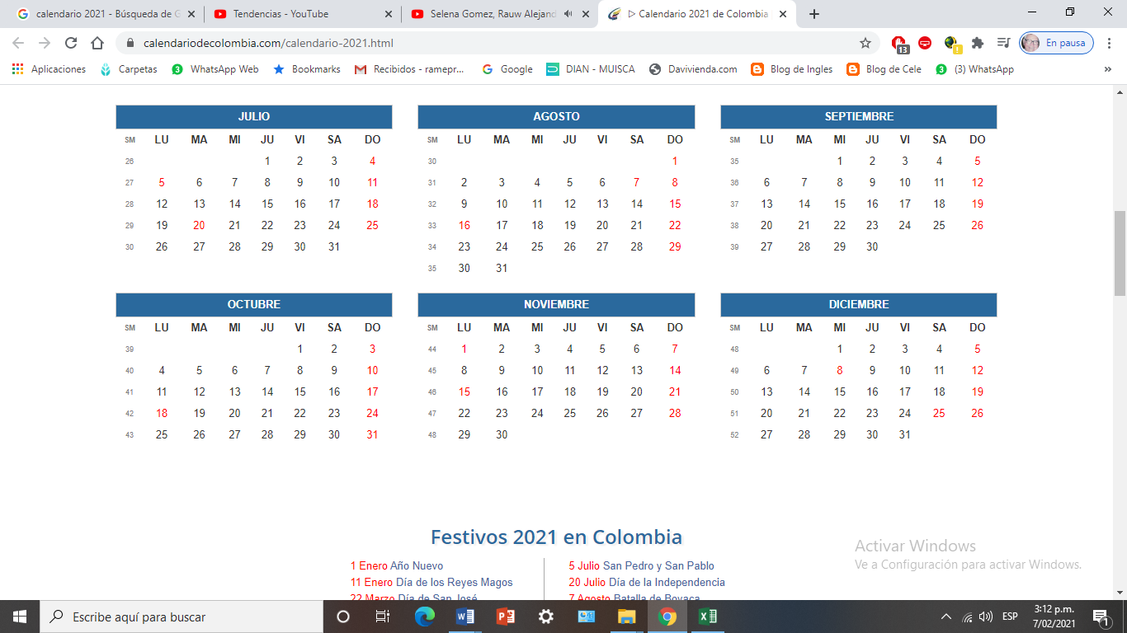
 |  |  |  |  |  |  |  |  |  |  |  |  |  |  |  |  |  |  |  |  |  | MP |  | MANTENIMIENTO PREVENTIVO
 |  |  |  |  |  |  |  |  |  |  |  |  |  |  |  |  |  |  |  |  |  | IF |  | INSPECION DE FUNCIONAMIENTO
 |  |  |  |  |  |  |  |  |  |  |  |  |  |  |  |  |  |  |  |  |  | CL |  | CALIBRACIÓN

